ROSTO
Agrupamento de Escolas de Paredes |  |  | TÉCNICO DE RESTAURAÇÃO
 |  |  | FICHA TÉCNICA

NOME DA RECEITA: |  |  | Leite Creme com gengibre e limão

Codigo:

Família: | Sobremesas |  |  | Encomendas: |  |  | Pax |  | Receita para: |  | 2 | Pax

Custo por Porção | Rácio Pretendido | Preço de Venda S/ Iva |  | Preço de venda C/ Iva | Preço de venda aconselhado S/ Iva |  | Preço de venda aconselhado |  | Rácio Real |  | Margem de Contribuição

0.38 €

Quant. | Quant. Por und. | Ingredientes |  |  |  |  |  | Und. Cont. | Enc. Quant. | Preço Unitario |  |  | Preço por und
 |  |  |  |  |  |  |  |  |  |  |  | Preço Total
0.250 | 0.125 | Bebida vegetal de soja |  |  |  |  |  | kg | 0.000 | 0.99 € |  | 0.248 € | 0.124 €
0.050 | 0.025 | Gemas |  |  |  |  |  | kg | 0.000 | 7.99 € |  | 0.400 € | 0.200 €
0.001 | 0.001 | Sal |  |  |  |  |  | kg | 0.000 | 0.25 € |  | 0.000 € | 0.000 €
0.013 | 0.007 | Amido de milho |  |  |  |  |  | kg | 0.000 | 2.60 € |  | 0.034 € | 0.017 €
0.050 | 0.025 | Açúcar |  |  |  |  |  | Kg | 0.000 | 1.39 € |  | 0.069 € | 0.035 €
0.0010 | 0.001 | Gengibre |  |  |  |  |  | Kg | 0.000 | 4.69 € |  | 0.005 € | 0.002 €
0.0010 | 0.001 | Zeste de limão |  |  |  |  |  | kg | 0.000 | 1.69 € |  | 0.002 € | 0.001 €
0.0001 | 0.000 | Alecrim |  |  |  |  |  | kg | 0.000 | 74.50 € |  | 0.007 € | 0.004 €
 | 0.183 | Peso total |  |  |  |  |  |  | Total Custo |  |  | 0.755 € | 0.382 €
 |  |  |  |  |  | IVA | 0% |  | Quebras |  | 0% | - € | - €
 |  |  |  |  |  |  |  |  | Custo Real |  |  | 0.755 € | 0.382 €

 |  |  |  |  |  |  |  |  | Fotografia

 |  |  |  |  |  |  |  |  | 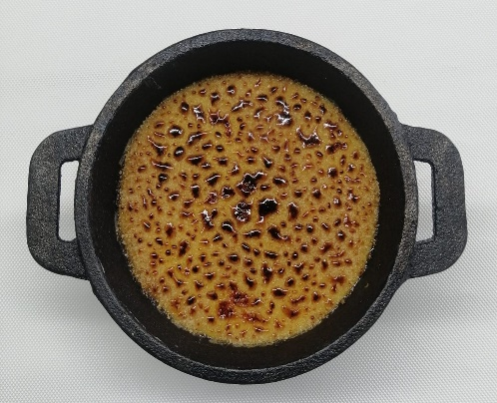

Data: |  |  |  | Assinatura:

